Sheet1
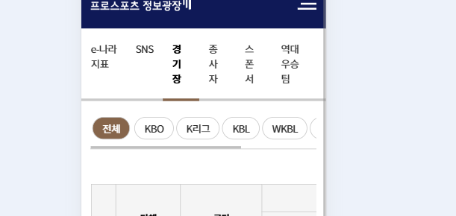
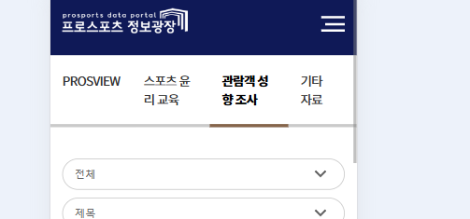
메뉴 | 메뉴 | 이미지 | 퍼블 | 진행률
메인 | 메인 | 확인1확인2확인3 | 확인 | 90%
전체관중 | 관중현황/전체관중 | 확인1확인2확인3 | 확인 | 80% | 미정
일자별관중 | 관중현황/일자별관중 | 확인1확인2확인3 | 확인 | 70% | 모바일 퍼블확인
구단별관중 | 관중현황/구단별관중 | 확인1확인2확인3확인4 | 확인 | 90% | 모바일 테이블 여백 , 단위 확인
시도별관중 | 관중현황/시도별관중 | 확인 | 확인 | 80% | 모바일 검색부분
역대관중현황 | 관중현황/역대관중현황 | 확인1확인2 | 확인 | 80% | 완료
일정결과 | 일정/결과/일정결과 | 확인1확인2 | 확인 | 50% | X
리그순위 | 일정/결과/리그순위 | 확인1확인2확인3확인4 | 확인확인 | 30% | 모바일
e-나라지표 | 통계/현황/e-나라지표 | 확인 | 확인 | 80% | 모바일
SNS | 통계/현황/SNS | 확인1확인2 | 확인 | 90% | 완료
경기장 | 통계/현황/경기장 | 확인1확인2 | 확인 | 90% | 완료
종사자 | 통계/현황/종사자 | 확인1확인2 | 확인 | 90% | 완료
스폰서 | 통계/현황/스폰서 | 확인1확인2 | 확인 | 90% | 모바일 하단 동그라미
역대우승팀 | 통계/현황/역대우승팀 |  |  |  | X
PROSVIEW | 자료실/PROSVIEW | 확인1확인2 | 확인 | 100% | 완료
스포츠 윤리 교육 | 자료실/스포츠 윤리 교육 | 확인1확인2 | 확인 | 100% | 완료
관람객 성향 조사 | 자료실/관람객 성향 조사 | 확인1확인2 | 확인 | 100% | 완료
기타 자료 | 자료실/기타 자료 | 확인1확인2 | 확인 | 90% | 완료
프로 단체 정보 | 단체/구단/프로 단체 정보 | 확인1확인2 | 확인 | 90% | 리그규정 개발 필요
프로 구단 정보 | 단체/구단/프로 구단 정보 | 확인1확인2 | 확인 | 90% | 모바일
데이터활용신청 | 데이터활용신청 | 확인1확인2 | 확인 | 100% | X

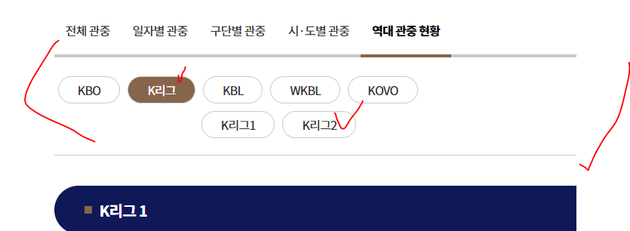

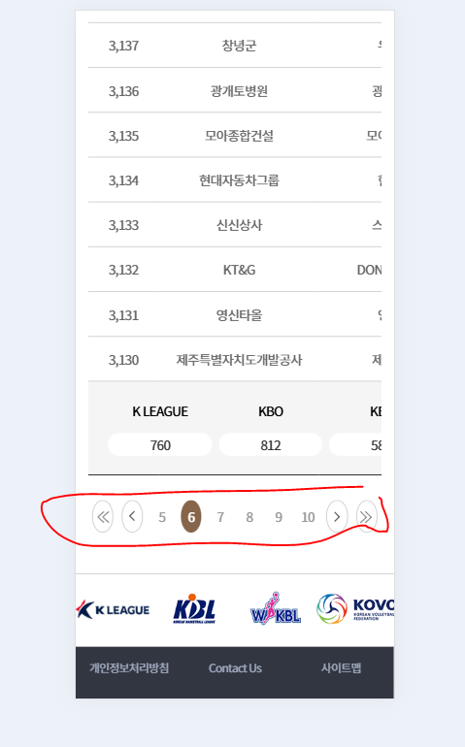

 | 사라지는 효과

